мебель Астек
Прайс-опт на мебель "АСТЕК-ЭЛАРА" (Россия) с 20.02.2015. Представительство ООО "Полезные технологии" г. Москва, Старопетровский проезд, дом 7-А, стр. 6, офис 403 тел./факс: (495)744-06-04
№ | Наименование | Опт 3 от 500 000 руб. | Опт 2 от 250 000 руб. | Опт 1 от 150 000 руб. | Для салонов Москвы*, руб. | Розница руб. | Вид | Объем, м.куб. | масса, кг

 | Скидка от розницы | 32% | 30% | 28% | 25%
1 | Стол КОЛИБРИ (800*575*530/780) | 6018 | 6195 | 6372 | 6638 | 8850 |  | 0.06 | 21.25
2 | Стол ТВИН (1150*575*530/780) | 8262 | 8505 | 8748 | 9113 | 12150 |  | 0.11 | 27.8
3 | Стол ТВИН БОКС (1150*575*530/780) | 11159 | 11487 | 11815 | 12308 | 16410 |  | 0.17 | 40.4
4 | Стол MONO (1150*575*530/780) | 7630 | 7854 | 8078 | 8415 | 11220 |  | 0.11 | 27.8
5 | Стол MONO BOX (1150*575*530/780) | 10526 | 10836 | 11146 | 11610 | 15480 |  | 0.17 | 40.4
6 | Тумба выкатная 2 ящика (402*480*343) | 2897 | 2982 | 3067 | 3195 | 4260 |  | 0.06 | 12.6
7 | Тумба выкатная 3 ящика (402*480*457) | 3380 | 3479 | 3578 | 3728 | 4970 |  | 0.09 | 16.15
8 | Тумба выкатная 4 ящика (402*480*570) | 4481 | 4613 | 4745 | 4943 | 6590 |  | 0.11 | 19.6
9 | Тумба со шторками (970*410*590) | 7677 | 7903 | 8129 | 8468 | 11290 |  | 0.24 | 34.2
10 | Приставка боковая универсальная для всех парт (550*250) | 1091 | 1124 | 1156 | 1204 | 1605 |  | 0.014 | 4

11 | Приставка фронтальная для КОЛИБРИ (800*250) | 1452 | 1495 | 1537 | 1601 | 2135 | 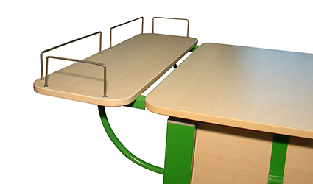 | 0.039 | 7.9
12 | Приставка фронтальная для ТВИН и МОНО (1150*250) | 1812 | 1865 | 1919 | 1999 | 2665 |  | 0.026 | 5.8
13 | Надстройка для Колибри с полками и приставкой для монитора | 3808 | 3920 | 4032 | 4200 | 5600 | 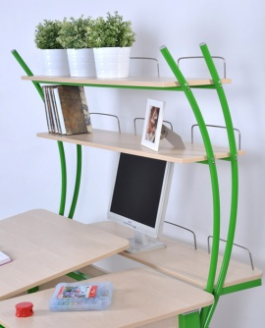 | 0.07 | 12.9
14 | Надстройка для Твин и Моно с полками и приставкой для монитора | 4576 | 4711 | 4846 | 5048 | 6730 |  | 0.07 | 17
15 | Стул детский SK2 Цвет сиденья и спинки - сосна (близкий к цвету бук и береза). Цвет металла: любой. | 2706 | 2786 | 2866 | 2985 | 3980 |  | 0.03 | 6.4
16 | Накладка (защита) на парту прозрачная | 442 | 455 | 468 | 488 | 650
17 | Стеллаж с дверцей для парты 486х556х1982 мм. | 6698 | 6895 | 7092 | 7388 | 9850
18 | Стеллаж открытый для парты 486х556х1982 мм. | 5821 | 5992 | 6163 | 6420 | 8560
19 | Полка навесная над партой 460х240х342 мм. | 850 | 875 | 900 | 938 | 1250
* Примечание: для салонов Москвы - при заключении договора на выставочный образец в Вашем мебельном салоне
 | Цвет ЛДСП на выбор: береза, бук, яблоня, белый (Прим. - стеллажи в белом ЛДСП не выпускаются)
 | Цвет металла на выбор: розовый, серый, оранжевый, синий, зеленый

